Semáforo
Registros COVID-19, del 24 de diciembre al 06 de enero del 2022 *

Datos actualizados al 07 de Enero del 2022 a las 12:01:00 a.m.

Código departamento | Código municipio | Departamento | Municipio | Proyecciones preliminares, de Población INE | Total de tamizajes | Casos confirmados | Tasa por 100K Habitantes | Tasa Pruebas por 1000 | % de Positividad | Puntaje total | semaforo
TOTAL NACIONAL |  |  |  | 17109746 | 78206 | 10496 | 61.35 | 0.33 | 13.421 |  |  | Total de municipios según color
1 | 1 | GUATEMALA | GUATEMALA | 1204964 | 27157 | 5243 | 435.12 | 1.61 | 19.31 | 7.5 | >5 y <=7.5
1 | 2 | GUATEMALA | SANTA CATARINA PINULA | 86980 | 1409 | 287 | 329.96 | 1.16 | 20.37 | 7.5 | >5 y <=7.5 | Amarillo | Naranja | Rojo
1 | 3 | GUATEMALA | SAN JOSÉ PINULA | 89001 | 754 | 124 | 139.32 | 0.61 | 16.45 | 8 | >7.5 y <=10 | 230 | 79 | 31
1 | 4 | GUATEMALA | SAN JOSÉ DEL GOLFO | 8409 | 45 | 4 | 47.57 | 0.38 | 8.89 | 7 | >5 y <=7.5
1 | 5 | GUATEMALA | PALENCIA | 74517 | 200 | 18 | 24.16 | 0.19 | 9 | 6 | >5 y <=7.5
1 | 6 | GUATEMALA | CHINAUTLA | 123356 | 544 | 84 | 68.1 | 0.32 | 15.44 | 9 | >7.5 y <=10
1 | 7 | GUATEMALA | SAN PEDRO AYAMPUC | 66926 | 289 | 13 | 19.42 | 0.31 | 4.5 | 5 | >2.5 y <=5
1 | 8 | GUATEMALA | MIXCO | 507220 | 3538 | 657 | 129.53 | 0.50 | 18.57 | 8.5 | >7.5 y <=10
1 | 9 | GUATEMALA | SAN PEDRO SACATEPÉQUEZ | 55723 | 85 | 5 | 8.97 | 0.11 | 5.88 | 5 | >2.5 y <=5
1 | 10 | GUATEMALA | SAN JUAN SACATEPÉQUEZ | 281520 | 345 | 14 | 4.97 | 0.09 | 4.06 | 4 | >2.5 y <=5
1 | 11 | GUATEMALA | SAN RAYMUNDO | 38739 | 198 | 34 | 87.77 | 0.37 | 17.17 | 9 | >7.5 y <=10
1 | 12 | GUATEMALA | CHUARRANCHO | 16872 | 36 | 0 | 0 | 0.15 | 0 | 4 | >2.5 y <=5
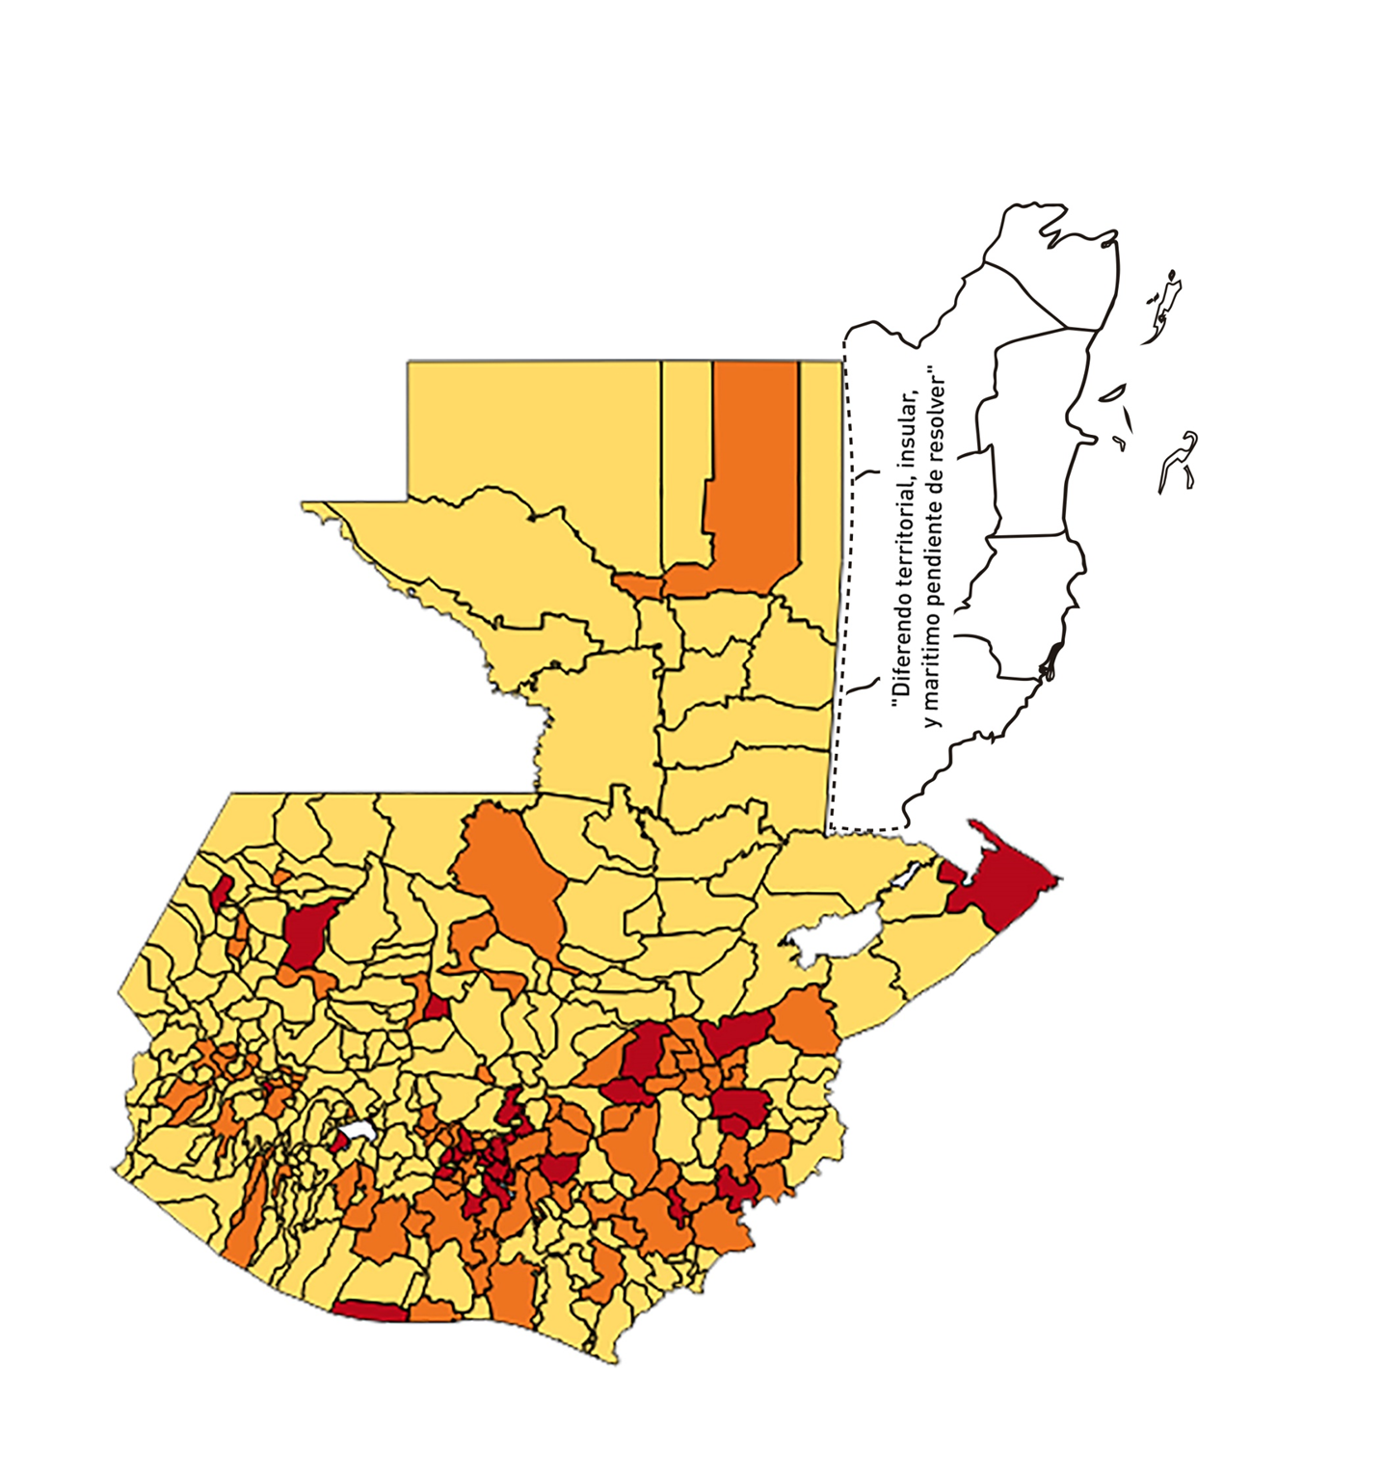
1 | 13 | GUATEMALA | FRAIJANES | 62906 | 995 | 212 | 337.01 | 1.13 | 21.31 | 7.5 | >5 y <=7.5
1 | 14 | GUATEMALA | AMATITLÁN | 150322 | 420 | 75 | 49.89 | 0.20 | 17.86 | 8 | >7.5 y <=10
1 | 15 | GUATEMALA | VILLA NUEVA | 475373 | 2547 | 328 | 69 | 0.38 | 12.88 | 8 | >7.5 y <=10
1 | 16 | GUATEMALA | VILLA CANALES | 166831 | 480 | 47 | 28.17 | 0.21 | 9.79 | 7 | >5 y <=7.5
1 | 17 | GUATEMALA | SAN MIGUEL PETAPA | 148250 | 620 | 104 | 70.15 | 0.30 | 16.77 | 9 | >7.5 y <=10
2 | 1 | EL PROGRESO | GUASTATOYA | 27201 | 210 | 33 | 121.32 | 0.55 | 15.71 | 8.5 | >7.5 y <=10
2 | 2 | EL PROGRESO | MORAZÁN | 12639 | 79 | 10 | 79.12 | 0.45 | 12.66 | 7.5 | >5 y <=7.5
2 | 3 | EL PROGRESO | SAN AGUSTÍN ACASAGUASTLÁN | 55039 | 551 | 130 | 236.2 | 0.72 | 23.59 | 8 | >7.5 y <=10
2 | 4 | EL PROGRESO | SAN CRISTÓBAL ACASAGUASTLÁN | 7939 | 15 | 2 | 25.19 | 0.13 | 13.33 | 7 | >5 y <=7.5
2 | 5 | EL PROGRESO | EL JÍCARO | 13509 | 151 | 11 | 81.43 | 0.80 | 7.28 | 7 | >5 y <=7.5
2 | 6 | EL PROGRESO | SANSARE | 13602 | 25 | 1 | 7.35 | 0.13 | 4 | 4 | >2.5 y <=5
2 | 7 | EL PROGRESO | SANARATE | 42203 | 143 | 10 | 23.69 | 0.24 | 6.99 | 6 | >5 y <=7.5
2 | 8 | EL PROGRESO | SAN ANTONIO LA PAZ | 22256 | 224 | 29 | 130.3 | 0.72 | 12.95 | 7 | >5 y <=7.5
3 | 1 | SACATEPEQUEZ | ANTIGUA GUATEMALA | 59091 | 1341 | 248 | 419.69 | 1.62 | 18.49 | 7.5 | >5 y <=7.5
3 | 2 | SACATEPEQUEZ | JOCOTENANGO | 23492 | 283 | 62 | 263.92 | 0.86 | 21.91 | 7.5 | >5 y <=7.5
3 | 3 | SACATEPEQUEZ | PASTORES | 19661 | 74 | 13 | 66.12 | 0.27 | 17.57 | 9 | >7.5 y <=10
3 | 4 | SACATEPEQUEZ | SUMPANGO | 46082 | 111 | 23 | 49.91 | 0.17 | 20.72 | 8 | >7.5 y <=10
3 | 5 | SACATEPEQUEZ | SANTO DOMINGO XENACOJ | 14455 | 26 | 3 | 20.75 | 0.13 | 11.54 | 6 | >5 y <=7.5
3 | 6 | SACATEPEQUEZ | SANTIAGO SACATEPÉQUEZ | 36982 | 134 | 16 | 43.26 | 0.26 | 11.94 | 7 | >5 y <=7.5
3 | 7 | SACATEPEQUEZ | SAN BARTOLOMÉ MILPAS ALTAS | 8642 | 51 | 15 | 173.57 | 0.42 | 29.41 | 9.5 | >7.5 y <=10
3 | 8 | SACATEPEQUEZ | SAN LUCAS SACATEPÉQUEZ | 28819 | 411 | 103 | 357.4 | 1.02 | 25.06 | 8.5 | >7.5 y <=10
3 | 9 | SACATEPEQUEZ | SANTA LUCÍA MILPAS ALTAS | 17422 | 131 | 26 | 149.24 | 0.54 | 19.85 | 8.5 | >7.5 y <=10
3 | 10 | SACATEPEQUEZ | MAGDALENA MILPAS ALTAS | 12766 | 41 | 2 | 15.67 | 0.23 | 4.88 | 5 | >2.5 y <=5
3 | 11 | SACATEPEQUEZ | SANTA MARÍA DE JESÚS | 26769 | 33 | 1 | 3.74 | 0.09 | 3.03 | 4 | >2.5 y <=5
3 | 12 | SACATEPEQUEZ | CIUDAD VIEJA | 41010 | 136 | 15 | 36.58 | 0.24 | 11.03 | 7 | >5 y <=7.5
3 | 13 | SACATEPEQUEZ | SAN MIGUEL DUEÑAS | 15562 | 61 | 12 | 77.11 | 0.28 | 19.67 | 9 | >7.5 y <=10
3 | 14 | SACATEPEQUEZ | ALOTENANGO | 28129 | 69 | 7 | 24.89 | 0.18 | 10.14 | 6 | >5 y <=7.5
3 | 15 | SACATEPEQUEZ | SAN ANTONIO AGUAS CALIENTES | 12716 | 17 | 3 | 23.59 | 0.10 | 17.65 | 7 | >5 y <=7.5
3 | 16 | SACATEPEQUEZ | SANTA CATARINA BARAHONA | 4569 | 1 | 0 | 0 | 0.02 | 0 | 4 | >2.5 y <=5
4 | 1 | CHIMALTENANGO | CHIMALTENANGO | 114720 | 547 | 38 | 33.12 | 0.34 | 6.95 | 7 | >5 y <=7.5
4 | 2 | CHIMALTENANGO | SAN JOSÉ POAQUIL | 33454 | 28 | 0 | 0 | 0.06 | 0 | 4 | >2.5 y <=5
4 | 3 | CHIMALTENANGO | SAN MARTÍN JILOTEPEQUE | 93517 | 94 | 9 | 9.62 | 0.07 | 9.57 | 5 | >2.5 y <=5
4 | 4 | CHIMALTENANGO | SAN JUAN COMALAPA | 59505 | 66 | 9 | 15.12 | 0.08 | 13.64 | 6 | >5 y <=7.5
4 | 5 | CHIMALTENANGO | SANTA APOLONIA | 23464 | 20 | 0 | 0 | 0.06 | 0 | 4 | >2.5 y <=5
4 | 6 | CHIMALTENANGO | TECPÁN GUATEMALA | 110891 | 149 | 8 | 7.21 | 0.10 | 5.37 | 5 | >2.5 y <=5
4 | 7 | CHIMALTENANGO | PATZÚN | 70685 | 67 | 2 | 2.83 | 0.07 | 2.99 | 4 | >2.5 y <=5
4 | 8 | CHIMALTENANGO | POCHUTA | 11116 | 53 | 0 | 0 | 0.34 | 0 | 4 | >2.5 y <=5
4 | 9 | CHIMALTENANGO | PATZICÍA | 40104 | 28 | 0 | 0 | 0.05 | 0 | 4 | >2.5 y <=5
4 | 10 | CHIMALTENANGO | SANTA CRUZ BALANYÁ | 10815 | 30 | 2 | 18.49 | 0.20 | 6.67 | 6 | >5 y <=7.5
4 | 11 | CHIMALTENANGO | ACATENANGO | 28417 | 67 | 2 | 7.04 | 0.17 | 2.99 | 4 | >2.5 y <=5
4 | 12 | CHIMALTENANGO | YEPOCAPA | 42153 | 55 | 0 | 0 | 0.09 | 0 | 4 | >2.5 y <=5
4 | 13 | CHIMALTENANGO | SAN ANDRÉS ITZAPA | 35087 | 71 | 1 | 2.85 | 0.14 | 1.41 | 4 | >2.5 y <=5
4 | 14 | CHIMALTENANGO | PARRAMOS | 20163 | 53 | 9 | 44.64 | 0.19 | 16.98 | 8 | >7.5 y <=10
4 | 15 | CHIMALTENANGO | ZARAGOZA | 29077 | 86 | 9 | 30.95 | 0.21 | 10.47 | 7 | >5 y <=7.5
4 | 16 | CHIMALTENANGO | EL TEJAR | 23198 | 78 | 5 | 21.55 | 0.24 | 6.41 | 6 | >5 y <=7.5
5 | 1 | ESCUINTLA | ESCUINTLA | 168193 | 976 | 60 | 35.67 | 0.41 | 6.15 | 6.5 | >5 y <=7.5
5 | 2 | ESCUINTLA | SANTA LUCÍA COTZUMALGUAPA | 125854 | 336 | 43 | 34.17 | 0.19 | 12.8 | 7 | >5 y <=7.5
5 | 3 | ESCUINTLA | LA DEMOCRACIA | 25703 | 120 | 0 | 0 | 0.33 | 0 | 4 | >2.5 y <=5
5 | 4 | ESCUINTLA | SIQUINALÁ | 25993 | 117 | 7 | 26.93 | 0.32 | 5.98 | 7 | >5 y <=7.5
5 | 5 | ESCUINTLA | MASAGUA | 48002 | 120 | 1 | 2.08 | 0.18 | 0.83 | 4 | >2.5 y <=5
5 | 6 | ESCUINTLA | TIQUISATE | 63422 | 246 | 10 | 15.77 | 0.28 | 4.07 | 5 | >2.5 y <=5
5 | 7 | ESCUINTLA | LA GOMERA | 52114 | 125 | 0 | 0 | 0.17 | 0 | 4 | >2.5 y <=5
5 | 8 | ESCUINTLA | GUANAGAZAPA | 17361 | 44 | 3 | 17.28 | 0.18 | 6.82 | 6 | >5 y <=7.5
5 | 9 | ESCUINTLA | PUERTO DE SAN JOSÉ | 67326 | 184 | 15 | 22.28 | 0.20 | 8.15 | 6 | >5 y <=7.5
5 | 10 | ESCUINTLA | IZTAPA | 20096 | 41 | 3 | 14.93 | 0.15 | 7.32 | 5 | >2.5 y <=5
5 | 11 | ESCUINTLA | PALÍN | 71172 | 180 | 28 | 39.34 | 0.18 | 15.56 | 8 | >7.5 y <=10
5 | 12 | ESCUINTLA | SAN VICENTE PACAYA | 18172 | 58 | 4 | 22.01 | 0.23 | 6.9 | 6 | >5 y <=7.5
5 | 13 | ESCUINTLA | NUEVA CONCEPCIÓN | 81233 | 51 | 0 | 0 | 0.04 | 0 | 4 | >2.5 y <=5
5 | 14 | ESCUINTLA | SIPACATE | 17838 | 13 | 6 | 33.64 | 0.05 | 46.15 | 9 | >7.5 y <=10
6 | 1 | SANTA ROSA | CUILAPA | 46974 | 112 | 5 | 10.64 | 0.17 | 4.46 | 4 | >2.5 y <=5
6 | 2 | SANTA ROSA | BARBERENA | 61079 | 91 | 6 | 9.82 | 0.11 | 6.59 | 5 | >2.5 y <=5
6 | 3 | SANTA ROSA | SANTA ROSA DE LIMA | 21415 | 50 | 5 | 23.35 | 0.17 | 10 | 6 | >5 y <=7.5
6 | 4 | SANTA ROSA | CASILLAS | 26059 | 48 | 7 | 26.86 | 0.13 | 14.58 | 7 | >5 y <=7.5
6 | 5 | SANTA ROSA | SAN RAFAEL LAS FLORES | 13850 | 22 | 1 | 7.22 | 0.11 | 4.55 | 4 | >2.5 y <=5
6 | 6 | SANTA ROSA | ORATORIO | 27115 | 32 | 6 | 22.13 | 0.08 | 18.75 | 7 | >5 y <=7.5
6 | 7 | SANTA ROSA | SAN JUAN TECUACO | 12825 | 8 | 0 | 0 | 0.04 | 0 | 4 | >2.5 y <=5
6 | 8 | SANTA ROSA | CHIQUIMULILLA | 64871 | 143 | 8 | 12.33 | 0.16 | 5.59 | 5 | >2.5 y <=5
6 | 9 | SANTA ROSA | TAXISCO | 36751 | 104 | 7 | 19.05 | 0.20 | 6.73 | 6 | >5 y <=7.5
6 | 10 | SANTA ROSA | SANTA MARÍA IXHUATÁN | 26721 | 20 | 0 | 0 | 0.05 | 0 | 4 | >2.5 y <=5
6 | 11 | SANTA ROSA | GUAZACAPÁN | 22197 | 14 | 1 | 4.51 | 0.05 | 7.14 | 5 | >2.5 y <=5
6 | 12 | SANTA ROSA | SANTA CRUZ NARANJO | 17875 | 10 | 1 | 5.59 | 0.04 | 10 | 5 | >2.5 y <=5
6 | 13 | SANTA ROSA | PUEBLO NUEVO VIÑAS | 29418 | 22 | 1 | 3.4 | 0.05 | 4.55 | 4 | >2.5 y <=5
6 | 14 | SANTA ROSA | NUEVA SANTA ROSA | 39286 | 50 | 4 | 10.18 | 0.09 | 8 | 5 | >2.5 y <=5
7 | 1 | SOLOLA | SOLOLÁ | 99934 | 119 | 9 | 9.01 | 0.09 | 7.56 | 5 | >2.5 y <=5
7 | 2 | SOLOLA | SAN JOSÉ CHACAYÁ | 5220 | 11 | 1 | 19.16 | 0.15 | 9.09 | 6 | >5 y <=7.5
7 | 3 | SOLOLA | SANTA MARÍA VISITACIÓN | 2602 | 5 | 0 | 0 | 0.14 | 0 | 4 | >2.5 y <=5
7 | 4 | SOLOLA | SANTA LUCÍA UTATLÁN | 21790 | 20 | 0 | 0 | 0.07 | 0 | 4 | >2.5 y <=5
7 | 5 | SOLOLA | NAHUALÁ | 93541 | 50 | 3 | 3.21 | 0.04 | 6 | 5 | >2.5 y <=5
7 | 6 | SOLOLA | SANTA CATARINA IXTAHUACÁN | 61274 | 41 | 1 | 1.63 | 0.05 | 2.44 | 4 | >2.5 y <=5
7 | 7 | SOLOLA | SANTA CLARA LA LAGUNA | 10340 | 7 | 0 | 0 | 0.05 | 0 | 4 | >2.5 y <=5
7 | 8 | SOLOLA | CONCEPCIÓN | 7214 | 0 | 0 | 0 | 0.00 | 0 | 4 | >2.5 y <=5
7 | 9 | SOLOLA | SAN ANDRÉS SEMETABAJ | 14861 | 4 | 0 | 0 | 0.02 | 0 | 4 | >2.5 y <=5
7 | 10 | SOLOLA | PANAJACHEL | 16101 | 57 | 11 | 68.32 | 0.25 | 19.3 | 9 | >7.5 y <=10
7 | 11 | SOLOLA | SANTA CATARINA PALOPÓ | 4882 | 6 | 2 | 40.97 | 0.09 | 33.33 | 9 | >7.5 y <=10
7 | 12 | SOLOLA | SAN ANTONIO PALOPÓ | 15752 | 6 | 0 | 0 | 0.03 | 0 | 4 | >2.5 y <=5
7 | 13 | SOLOLA | SAN LUCAS TOLIMÁN | 31805 | 45 | 4 | 12.58 | 0.10 | 8.89 | 5 | >2.5 y <=5
7 | 14 | SOLOLA | SANTA CRUZ LA LAGUNA | 7894 | 7 | 1 | 12.67 | 0.06 | 14.29 | 5 | >2.5 y <=5
7 | 15 | SOLOLA | SAN PABLO LA LAGUNA | 8004 | 1 | 0 | 0 | 0.01 | 0 | 4 | >2.5 y <=5
7 | 16 | SOLOLA | SAN MARCOS LA LAGUNA | 2944 | 0 | 0 | 0 | 0.00 | 0 | 4 | >2.5 y <=5
7 | 17 | SOLOLA | SAN JUAN LA LAGUNA | 13400 | 6 | 0 | 0 | 0.03 | 0 | 4 | >2.5 y <=5
7 | 18 | SOLOLA | SAN PEDRO LA LAGUNA | 11828 | 27 | 7 | 59.18 | 0.16 | 25.93 | 10 | >7.5 y <=10
7 | 19 | SOLOLA | SANTIAGO ATITLÁN | 44854 | 60 | 6 | 13.38 | 0.10 | 10 | 5 | >2.5 y <=5
8 | 1 | TOTONICAPAN | TOTONICAPÁN | 118960 | 663 | 23 | 19.33 | 0.40 | 3.47 | 4.5 | >2.5 y <=5
8 | 2 | TOTONICAPAN | SAN CRISTÓBAL TOTONICAPÁN | 42937 | 474 | 71 | 165.36 | 0.79 | 14.98 | 7 | >5 y <=7.5
8 | 3 | TOTONICAPAN | SAN FRANCISCO EL ALTO | 65521 | 182 | 3 | 4.58 | 0.20 | 1.65 | 4 | >2.5 y <=5
8 | 4 | TOTONICAPAN | SAN ANDRÉS XECUL | 29849 | 35 | 0 | 0 | 0.08 | 0 | 4 | >2.5 y <=5
8 | 5 | TOTONICAPAN | MOMOSTENANGO | 139552 | 157 | 5 | 3.58 | 0.08 | 3.18 | 4 | >2.5 y <=5
8 | 6 | TOTONICAPAN | SANTA MARÍA CHIQUIMULA | 58918 | 77 | 0 | 0 | 0.09 | 0 | 4 | >2.5 y <=5
8 | 7 | TOTONICAPAN | SANTA LUCÍA LA REFORMA | 25668 | 26 | 2 | 7.79 | 0.07 | 7.69 | 5 | >2.5 y <=5
8 | 8 | TOTONICAPAN | SAN BARTOLO | 12459 | 11 | 0 | 0 | 0.06 | 0 | 4 | >2.5 y <=5
9 | 1 | QUETZALTENANGO | QUETZALTENANGO | 200491 | 2395 | 179 | 89.28 | 0.85 | 7.47 | 6.5 | >5 y <=7.5
9 | 2 | QUETZALTENANGO | SALCAJÁ | 21222 | 152 | 11 | 51.83 | 0.51 | 7.24 | 6.5 | >5 y <=7.5
9 | 3 | QUETZALTENANGO | OLINTEPEQUE | 38808 | 106 | 13 | 33.5 | 0.20 | 12.26 | 7 | >5 y <=7.5
9 | 4 | QUETZALTENANGO | SAN CARLOS SIJA | 35437 | 69 | 1 | 2.82 | 0.14 | 1.45 | 4 | >2.5 y <=5
9 | 5 | QUETZALTENANGO | SIBILIA | 8920 | 8 | 2 | 22.42 | 0.06 | 25 | 7 | >5 y <=7.5
...

